Batang Tebu
TABEL 11 |  |  |  |  |  |  |  |  |  |  |  |  |  |  | Batang Tebu
LUAS AREAL, PRODUKSI DAN PRODUKTIVITAS PERKEBUNAN
TANAMAN SEMUSIM DI JAWA TENGAH TAHUN 2024
KOMODITAS : TEBU (BATANGAN)

Luas Areal Tebu Batang Jateng (Ha)
Kab. Sragen | 14,303.47
Kab. Blora | 11,713.49
Kab. Pati | 10,413.80
Kab. Rembang | 8,997.51
Kab. Kudus | 4,288.00
Kab. Pekalongan | 1,657.10
Kab. Brebes | 1,610.60
Kab. Jepara | 1,609.99
Kab. Karanganyar | 1,561.13
Kab. Grobogan | 1,467.94
Kab. Tegal | 820.71
Kab. Batang | 554.30
Kab. Wonogiri | 517.00
Kab. Klaten | 455.14
Kab. Sukoharjo | 353.66
Kab. Pemalang | 310.43
Kab. Purworejo | 302.47
Kab. Magelang | 224.51
Kab. Boyolali | 192.91
Kab. Purbalingga | 185.97
Kab. Semarang | 96.50
Kab. Kebumen | 84.90
Kab. Kendal | 64.78
Kab. Cilacap | 36.50
Kab. Banyumas | 31.50
No. | Kabupaten / Kota | Luas Areal |  | Produksi |  | Petani Pekebun (KK) | BERDASARKAN AREAL |  | BERDASARKAN PRODUKSI |  |  |  | Polarisasi Data Batang tebu Kabupaten/Kota terhadap Nasional
 |  | Ditanam (Ha) | Dipanen (Ha) | Jumlah (Ton) | Rata-rata (Kg/Ha) |  |  |  |  |  |  |  | Produksi Tebu (Batang/Ton)
1 | 2 | 3 | 4 | 5 | 6 | 7 | KAB/KOTA | PANEN | KAB/KOTA | PRODUKSI |  |  | Gula Tumbu | Tebu Nasional
1 | Kab. Cilacap | 36.50 | 21.50 | 935.00 | 43,488 | 33.00 | Kab. Sragen | 14,303.47 | Kab. Sragen | 800,354.38 |  | Kab. Cilacap | 935.00 | 0.00
2 | Kab. Banyumas | 31.50 | 31.50 | 2,618.72 | 83,140 | 41.00 | Kab. Blora | 11,713.49 | Kab. Blora | 682,635.96 |  | Kab. Banyumas | - | 2,618.72
3 | Kab. Purbalingga | 185.97 | 185.97 | 13,797.76 | 74,194 | 190.00 | Kab. Pati | 10,413.80 | Kab. Pati | 644,214.26 |  | Kab. Purbalingga | - | 13,797.76
4 | Kab. Banjarnegara | - | - | - | - | - | Kab. Rembang | 8,997.51 | Kab. Rembang | 562,818.60 |  | Kab. Banjarnegara | - | 0.00
5 | Kab. Kebumen | 84.90 | 84.90 | 4,843.79 | 57,053 | 23.00 | Kab. Kudus | 4,288.00 | Kab. Kudus | 285,010.53 |  | Kab. Kebumen | - | 4,843.79
6 | Kab. Purworejo | 302.47 | 302.47 | 17,871.92 | 59,087 | 412.00 | Kab. Pekalongan | 1,657.10 | Kab. Pekalongan | 121,718.14 |  | Kab. Purworejo | - | 17,871.92
7 | Kab. Wonosobo | - | - | - | - | - | Kab. Brebes | 1,610.60 | Kab. Brebes | 111,364.51 |  | Kab. Wonosobo | - | 0.00
8 | Kab. Magelang | 224.51 | 224.51 | 14,320.38 | 63,785 | 66.00 | Kab. Jepara | 1,609.99 | Kab. Karanganyar | 96,558.35 |  | Kab. Magelang | - | 14,320.38
9 | Kab. Boyolali | 192.91 | 192.91 | 13,114.53 | 67,983 | 60.00 | Kab. Karanganyar | 1,561.13 | Kab. Jepara | 95,114.17 |  | Kab. Boyolali | - | 13,114.53
10 | Kab. Klaten | 455.14 | 455.14 | 29,359.43 | 64,506 | 1,257.00 | Kab. Grobogan | 1,467.94 | Kab. Grobogan | 93,359.76 |  | Kab. Klaten | - | 29,359.43
11 | Kab. Sukoharjo | 353.66 | 353.66 | 21,966.55 | 62,112 | 1,751.00 | Kab. Tegal | 820.71 | Kab. Tegal | 59,025.25 |  | Kab. Sukoharjo | - | 21,966.55
12 | Kab. Wonogiri | 517.00 | 517.00 | 31,423.07 | 60,780 | 114.00 | Kab. Batang | 554.30 | Kab. Batang | 36,705.44 |  | Kab. Wonogiri | - | 31,423.07
13 | Kab. Karanganyar | 1,561.13 | 1,561.13 | 96,558.35 | 61,852 | 609.00 | Kab. Wonogiri | 517.00 | Kab. Wonogiri | 31,423.07 |  | Kab. Karanganyar | - | 96,558.35
Produksi Tebu Batang Jateng (Ton)
Kab. Sragen | 800,354.38
Kab. Blora | 682,635.96
Kab. Pati | 644,214.26
Kab. Rembang | 562,818.60
Kab. Kudus | 285,010.53
Kab. Pekalongan | 121,718.14
Kab. Brebes | 111,364.51
Kab. Karanganyar | 96,558.35
Kab. Jepara | 95,114.17
Kab. Grobogan | 93,359.76
Kab. Tegal | 59,025.25
Kab. Batang | 36,705.44
Kab. Wonogiri | 31,423.07
Kab. Klaten | 29,359.43
Kab. Sukoharjo | 21,966.55
Kab. Pemalang | 21,557.90
Kab. Purworejo | 17,871.92
Kab. Magelang | 14,320.38
Kab. Purbalingga | 13,797.76
Kab. Boyolali | 13,114.53
Kab. Semarang | 6,370.84
Kab. Kebumen | 4,843.79
Kab. Kendal | 4,496.07
Kab. Banyumas | 2,618.72
Kab. Cilacap | 935.00
14 | Kab. Sragen | 14,303.47 | 13,979.49 | 800,354.38 | 57,252 | 12,754.00 | Kab. Klaten | 455.14 | Kab. Klaten | 29,359.43 |  | Kab. Sragen | 52,569.40 | 747,784.98
15 | Kab. Grobogan | 1,467.94 | 1,467.94 | 93,359.76 | 63,599 | 3,119.00 | Kab. Sukoharjo | 353.66 | Kab. Sukoharjo | 21,966.55 |  | Kab. Grobogan | 975.00 | 92,384.76
16 | Kab. Blora | 11,713.49 | 11,713.49 | 682,635.96 | 58,278 | 16,517.00 | Kab. Pemalang | 310.43 | Kab. Pemalang | 21,557.90 |  | Kab. Blora | - | 682,635.96
17 | Kab. Rembang | 8,997.51 | 8,997.51 | 562,818.60 | 62,553 | 3,693.00 | Kab. Purworejo | 302.47 | Kab. Purworejo | 17,871.92 |  | Kab. Rembang | 126,201.11 | 436,617.49
18 | Kab. Pati | 10,413.80 | 10,413.80 | 644,214.26 | 61,862 | 7,498.00 | Kab. Magelang | 224.51 | Kab. Magelang | 14,320.38 |  | Kab. Pati | - | 644,214.26
19 | Kab. Kudus | 4,288.00 | 4,288.00 | 285,010.53 | 66,467 | 4,762.00 | Kab. Boyolali | 192.91 | Kab. Purbalingga | 13,797.76 |  | Kab. Kudus | 118,103.00 | 166,907.53
20 | Kab. Jepara | 1,609.99 | 1,609.99 | 95,114.17 | 59,077 | 1,758.00 | Kab. Purbalingga | 185.97 | Kab. Boyolali | 13,114.53 |  | Kab. Jepara | 7,457.32 | 87,656.85
21 | Kab. Demak | - | - | - | - | - | Kab. Semarang | 96.50 | Kab. Semarang | 6,370.84 |  | Kab. Demak | - | 0.00
22 | Kab. Semarang | 96.50 | 96.50 | 6,370.84 | 66,019 | 119.00 | Kab. Kebumen | 84.90 | Kab. Kebumen | 4,843.79 |  | Kab. Semarang | - | 6,370.84
23 | Kab. Temanggung | - | - | - | - | - | Kab. Kendal | 64.78 | Kab. Kendal | 4,496.07 |  | Kab. Temanggung | - | 0.00
24 | Kab. Kendal | 64.78 | 64.78 | 4,496.07 | 69,405 | 153.00 | Kab. Cilacap | 36.50 | Kab. Banyumas | 2,618.72 |  | Kab. Kendal | - | 4,496.07
25 | Kab. Batang | 554.30 | 554.30 | 36,705.44 | 66,219 | 122.00 | Kab. Banyumas | 31.50 | Kab. Cilacap | 935.00 |  | Kab. Batang | - | 36,705.44
26 | Kab. Pekalongan | 1,657.10 | 1,657.10 | 121,718.14 | 73,453 | 2,022.00 |  |  |  |  |  | Kab. Pekalongan | - | 121,718.14
27 | Kab. Pemalang | 310.43 | 310.43 | 21,557.90 | 69,445 | 1,050.00 |  |  |  |  |  | Kab. Pemalang | - | 21,557.90
28 | Kab. Tegal | 820.71 | 820.71 | 59,025.25 | 71,920 | 452.00 |  |  |  |  |  | Kab. Tegal | - | 59,025.25
29 | Kab. Brebes | 1,610.60 | 1,610.60 | 111,364.51 | 69,145 | 355.00 |  |  |  |  |  | Kab. Brebes | - | 111,364.51
30 | Kota Surakarta | - | - | - | - | - |  |  |  |  |  | Kota Surakarta | - | -
31 | Kota Salatiga | - | - | - | - | - |  |  |  |  |  | Kota Salatiga | - | -
32 | Kota Semarang | - | - | - | - | - |  |  |  |  |  | Kota Semarang | - | -
JAWA TENGAH 2024 |  | 61,854 | 61,515 | 3,771,555 | 61,311 | 58,930 |  |  |  |  |  |  | 306,241 | 3,465,314
JAWA TENGAH 2023 |  | 60,241 | 59,869 | 3,663,233 | 61,188 | 64,650
JAWA TENGAH 2022 |  | 56,382 | 55,684 | 3,653,321 | 65,609 | 43,830
JAWA TENGAH 2021 |  | 43,512 | 42,160 | 2,603,736 | 61,759 | 45,713
JAWA TENGAH 2020 |  | 48,373 | 47,581 | 2,394,941 | 50,334 | 58,310
JAWA TENGAH 2019 |  | 48,343 | 47,459 | 2,894,884 | 60,997 | 60,102
JAWA TENGAH 2018 |  | 51,886 | 46,448 | 2,880,763 | 62,022 | 59,072
 | Wujud Produksi : Batang Tebu

 |  |  |  |  |  | https://datawrapper.dwcdn.net/2i7bk/2/ |  |  |  |  | https://datawrapper.dwcdn.net/pNyUm/1/
Perkembangan Produksi Batang Tebu
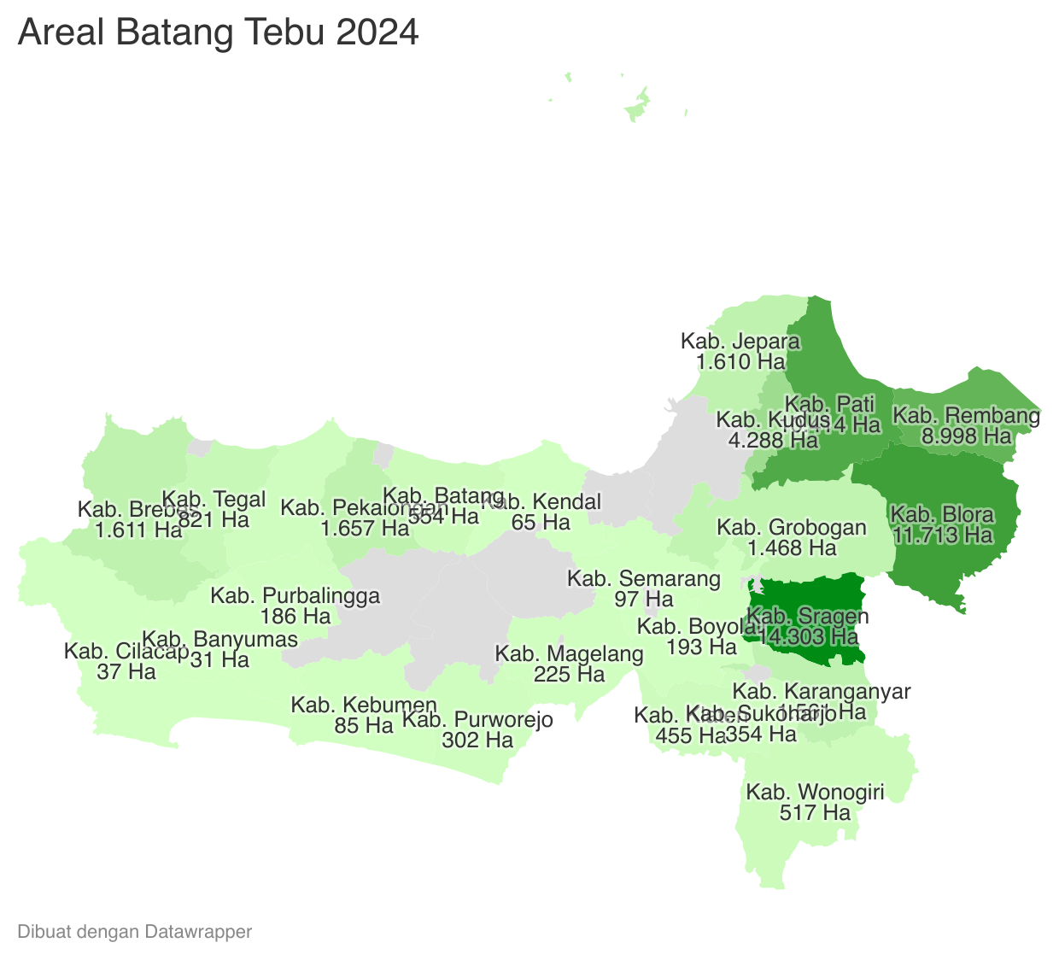
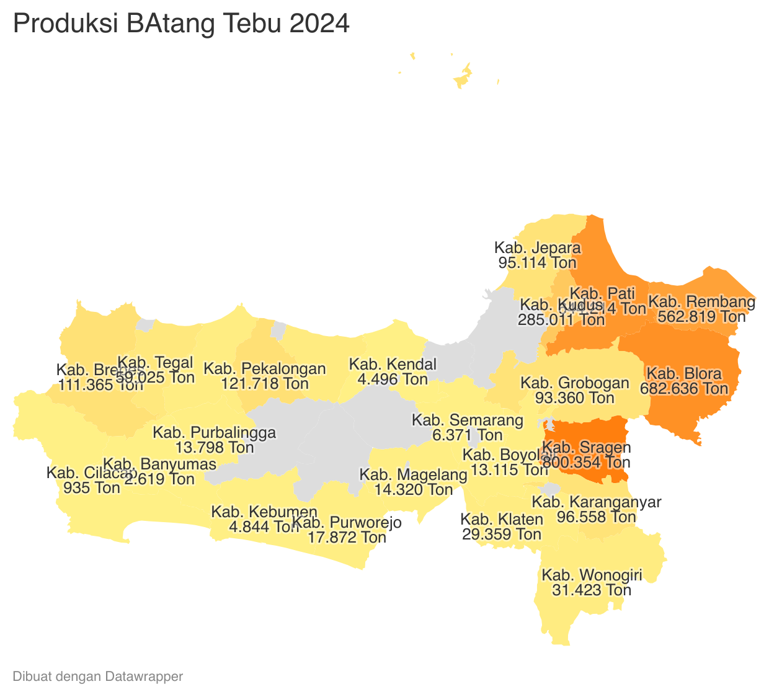

 | Tahun | Produksi
 | 2024 | 3,771,555.31
 | 2023 | 3,663,232.87
 | 2022 | 3,653,321.23
 | 2021 | 2,603,736.20
 | 2020 | 2,394,940.61
 | 2019 | 2,894,884.02
 | 2018 | 2,880,763.09
 | 2017 | 2,904,903.35
 | 2016 | 3,713,546.91
 | 2015 | 3,826,118.19
 | 2014 | -
 | 2013 | -
 | 2012 | -
 | 2011 | -
 | 2009 | -

